Hoja Resumen
RESUMEN CREDITICIO DE LOS PARTICIPANTES DEL CRÉDITO |  |  |  | TICKET N°:
 |  |  |  | 456586

NOMBRE: | MARIA LOURDES BELTRAN MANSILLA
CI: | 1993703 | RESULTADO: | OBSERVADO

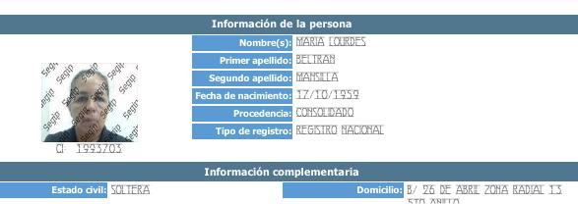

ASFI |  |  | Cantidad Asfi
Fecha del periodo |  |  | julio-2023
Suma de saldo total y contingente |  |  | 6436.98
Cantidad de deudas directas |  |  | 1
Cantidad de calificaciones distintas a "A" |  |  | 1

INFOCRED |  |  | Cantidad Infocred
Ultima fecha de actualización |  |  | 31/07/2023
Suma de saldo total y contingente |  |  | 6437
Cantidad de deudas no vigentes |  |  | 0
Cantidad de rehabilitación de cuentas clausuradas |  |  | 0
Cantidad de deudas no vigentes: Casas comerciales, AFP´s y SAFIS |  |  | 0
FECHA DE ULTIMAS CONSULTAS EN OTRAS ENTIDADES
TIENDA AMIGA ER SA |  |  | 2/9/22 | Infocred+
BANCO PYME ECOFUTURO SA |  |  | 30/08/2023 12:36:24 | InfoPlus
BANCO SOLIDARIO SA |  |  | 5/7/22 | InfoPlus

DEUDAS DE CASAS COMERCIALES

